개요
단순 리스트업뿐만 아니라 기원테크와 잠재 고객사 간의 사업연결성을 아래와 같은 관점에서 떠올려본다면 더욱 좋을 것 같습니다.

1) 맞춤형 전략 수립
각 기업의 필요와 요구에 맞는 솔루션을 제안함으로써 성공 확률을 높일 수 있고, 특정 산업분야에서 수요가 많다는 것을 파악하면, 해당 분야에 집중할 수 있습니다.

2) 데이터 기반 의사 결정
정확한 데이터를 기반으로 의사 결정을 내릴 수 있습니다. 잠재 고객사 리스트는 이후의 모든 사업 전략, 마케팅 활동, 영업 전략의 기초 자료가 됩니다.

[요청 내용]
잠재 고객사를 리스트업 하되, 단순히 기업명만 수집하는 것이 아니라 해당 고객의 장비, 클라우드 현황 추정을 가능하게 하는 종업원 수 등의 유관 정보나 정보보안 분야 관심 정도를 확인할 수 있는 기사 등을 함께 수집해야 합니다.
이를 포함하여 잠재 고객사 리스트업을 한다면, 침투 가능한 영역과 그렇지 않은 영역을 구분해볼 수 있고 위에서 언급한 영업 확장성을 판단하는 데 도움이 됩니다.
리스트업을 진행할 때, 대부분이 알고 있는 Major 1위 기업보단 2위 기업과 관련 가족, 협력업체 등 틈새기업을 위주로 리스트업 부탁드립니다.
주요 잠재 고객 풀 내에서의 영업 확장성을 1주차 업무를 통해 자연스레 터득하여 이후 4주 간 업무를 할 때에 생각의 발판이 되었으면 합니다.

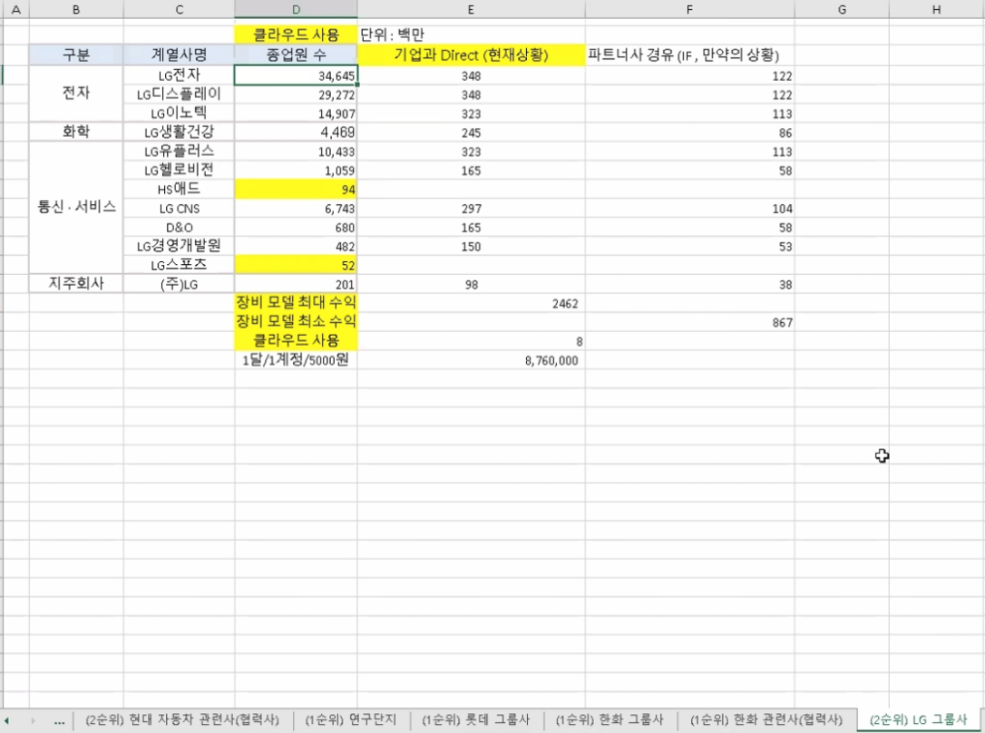
제조/화학/정유/무역/자동차 산업분야 별 상-하위 관련 기업 리스트업

1. 데이터 수집
- 5가지 산업분야 별 상-하위 관련 기업 조사
- Major 2위 기업과 그 관련 가족, 협력업체 조사
- 기업명, 종업원 수, 정보보안분야 관심 정도 및 관련 뉴스 기사

2. 리스트 정리
- 수집 데이터 파일 정리
- 수집 데이터 중복 제거 및 검토

※ 제출방식 : 엑셀 또는 구글 스프레드시트

에스케이(무역)
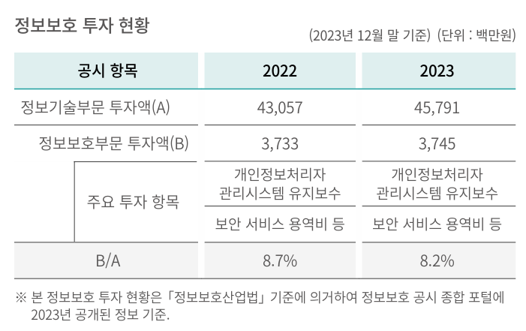
SK네트웍스 계열사
계열사 | 종업원수 | 업종 | 주소 | URL | 정보보안 관심도 | 기타
SK네트웍스 | 1,633 | 상품 종합 도매업 | 경기도 수원시 장안구 경수대로 976번길 19(송죽동) | https://www.sknetworks.co.kr/ | 23년 지속가능경영보고서 中 Social 정보보안 및 개인정보 보호 - 외부 공격 대응 및 내부 정보 유출 방지 위해 약 15종의 보안 솔루션 운영 - 클라우드 보안 솔루션(CSPM) 도입 - 정보보호 투자 현황(I열 사진) | SK네트웍스 1차 협력사 수 559 주요 1차 협력사 수 296 일정 구매금액 이상 등 회사 내부 기준에 의거 주요 1차 협력사로 구분
SK네트웍스서비스㈜ | 701 | 통신장비수리업 | 서울특별시 중구 세종대로9길 41(서소문동) 퍼시픽타워 14층 | https://www.sknservice.com/ | (15.01) SK네트웍스서비스, 워치가드코리아 파트너쉽 체결 https://www.dailysecu.com/news/articleView.html?idxno=8548
SK매직㈜ | 1060 | 가전제품 제조, 판매 및 렌탈업 | 서울특별시 종로구 청계천로 85, 18층(관철동, 삼일빌딩) | https://www.skmagic.com/ | 정보 없음
SK일렉링크 | 52 | 전기차 충전 서비스 | 서울특별시 송파구 올림픽로 295 / 삼성생명잠실빌딩 17층 | https://skelectlink.co.kr/
민팃㈜ | 65 | 도매 및 상품 중개업 | 서울특별시 마포구 성암로 189 중소기업 DMC타워 16층 | https://www.mintit.co.kr/
㈜엔코아 | 157 | 데이터 비즈니스 전문기업 | 서울 마포구 마포대로 163 (공덕동, 서울신용보증재단) 8층 | https://www.en-core.com/ |  | 구매사(아래 사진)
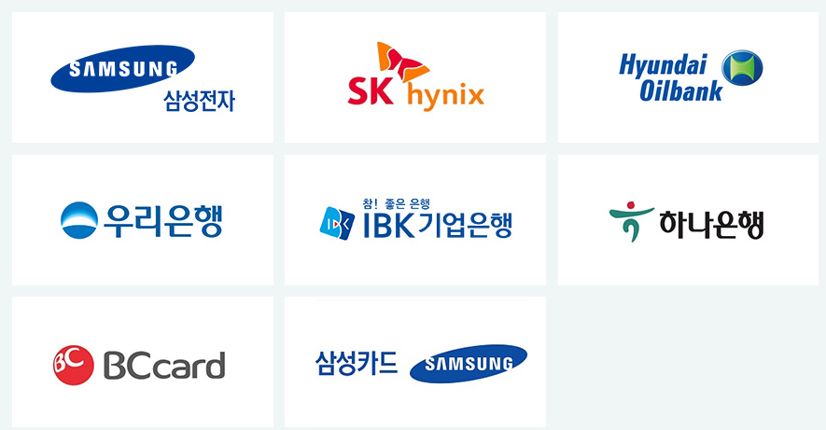

SK네트웍스의 지주사 SK㈜의 모든 계열사
계열사명 | 종업원수 | 업종 | 기타
SK(주) | 4,316 | 지주회사/시스템통합(SI), 정보통신... | 소속 계열사: 218사 전체 종업원: 113,636명
SK네트웍스(주) | 1,633 | 정보통신 유통,자동차 관리,글로벌 트... | 중간 지주사 체제로 전환중 스피드메이드: 24년 9월 1일 물적분할 트레이딩 사업부:24년 12월 1일 물적분할
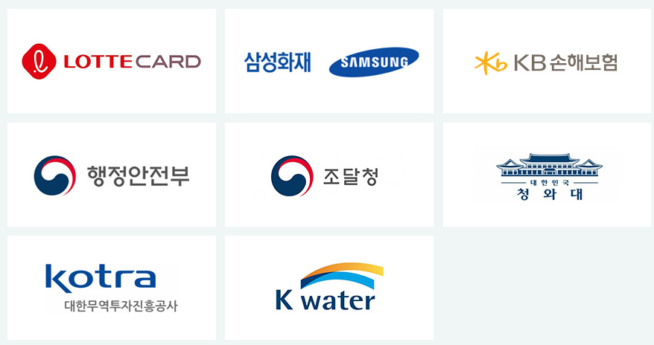
에스케이브로드밴드(주) | 2,553 | 전신전화,통신설비 임대/소프트웨어 개... | 기원테크와 유사한 이메일 보안 솔루션 제공
(유)로지소프트 | 30 | 소프트웨어개발,전자상거래,광고대행업,...
(주)굿스플로 | 39 | 화물자동차 운송,화물자동차 운송주선/...
(주)대한송유관공사 | 363 | 파이프라인 운송
(주)드림어스컴퍼니 | 329 | 온라인 음악 서비스/음반,디지털 콘텐...
(주)로크미디어 | 63 | 출판업,통신판매업,소프트웨어개발，제작...
(주)부산도시가스 | 340 | 도시가스 배관공급,가스기기 판매,설비...
(주)사피온코리아 | 106 | 비메모리용,전자집적회로(반도체),컴퓨...
(주)아이에스시 | 191 | 전자부품(반도체테스트장비부품) 도매,...
(주)아이에스시엠 | 128 | 계측기,정밀기기부품,반도체시험장치,반...
(주)아이티엠티시 | 121 | 반도체소자,전자부품 제조
(주)에스엠코어 | 300 | 자동화물류시스템,자동화공정설비(물품취...
(주)엔코아 | 157 | 응용 소프트웨어,온라인 모바일 게임소...
(주)와이엘피 | 98 | 화물 운송주선/소프트웨어 개발/컴퓨터...
(주)원폴 | 38 | 합성수지,재생섬유소,유도체 제조
(주)유엔에이디지탈 | 89 | 무선통신기기 제조,도소매/정보통신공사...
(주)유엔에이엔지니어링 | 551 | 통신장비 수리,유지보수/통신장비 제조...
(주)제이에스아이 | 17 | 정밀화학,합성수지제품 제조
(주)프로웰 | 70 | 전자부품 제조,도매
(주)휘찬 | 18 | 휴양콘도,박물관 운영
SKC(주) | 184 | 프로필렌옥사이드제품,폴리에스테르필름,...
SK가스(주) | 614 | 액화석유가스,가스기기 판매,수입,저장...
SK이노베이션(주) | 1,509 | 석유 정제품 제조
SK텔레콤(주) | 5,741 | 이동전화,무선호출서비스,부가통신
강원도시가스(주) | 73 | 도시가스 공급/가스배관공사
굿서비스(주) | 28 | 대리운전 알선
나래에너지서비스(주) | 557 | 열,전기 공급
내트럭(주) | 239 | 석유류 도소매
디앤디인베스트먼트(주) | 48 | 자산관리/부동산 자문
디앤디프라퍼티솔루션(주) | 87 | 가구설계 제조/가구,가정용품(가전,가...
리뉴랜드경주(주) | 26 | 산업폐기물 처리,수집
리뉴랜드청주(주) | 19 | 지정외 폐기물 처리업,건설폐기물 처리...
리뉴리퀴드서남(주) | 23 | 재생 처리/화공약품 도매/폐기물 처리...
리뉴리퀴드호남(주) | 27 | 폐수 처리
리뉴어스(주) | 2,128 | 환경시설수탁운영
리뉴에너지경기(주) | 29 | 폐기물중간처리업,폐기물수집.운반,신재...
리뉴에너지경북(주) | 33 | 일반,지정폐기물 중간처리(소각),사업...
리뉴에너지경인(주) | 24 | 산업폐기물,지정폐기물 처리,수집,운반...
리뉴에너지그린(주) | 24 | 폐기물 처리,소각,발전사업/각종슬러지...
리뉴에너지대원(주) | 30 | 지정외폐기물 처리/발전/부동산 임대
리뉴에너지메트로(주) | 44 | 지정 폐기물 처리
리뉴에너지새한(주) | 35 | 폐기물 수집,운반,중간처리(폐기물소각...
리뉴에너지전남(주) | 43 | 지정 폐기물(의료폐기물) 처리
리뉴에너지충남(주) | 32 | 의료폐기물 중간처분/스팀 제조,도소매...
리뉴에너지충북(주) | 104 | 일반폐기물 처리/골재 제조/산업용기계...
리뉴에너지충청(주) | 30 | 지정폐기물 중간처리,수집운반/은 제조...
미디어에스(주) | 36 | 방송프로그램 제작,공급/광고 대행
민팃(주) | 65 | 중고정보기기 판매/컴퓨터,주변기기 제...
부산정관에너지(주) | 61 | 발전전기,집단에너지
블룸에스케이퓨얼셀(유) | 18 | 전기장비(수소연료전지) 제조
삼강에스앤씨(주) | 202 | 선박구성부분품 제조,도장,피막처리,강...
서비스에이스(주) | 2,988 | 콜센터운영,텔레마케팅/통신기기악세사리...
서비스탑(주) | 2,754 | 콜센터 운영/부동산 임대/위탁 교육,...
서울공항리무진(주) | 265 | 공항버스 운송
십일번가(주) | 1,227 | 전자상거래
아이지이(주) | 22 | 액화수소플랜트사업
에스케이네트웍스서비스(주) | 701 | 통신장비,전기,정밀기기 수리/LED,...
에스케이넥실리스(주) | 569 | 주조,단조품,동박 제품 제조,도매/전...
에스케이디스커버리(주) | 67 | 지주회사/화섬사(폴리에스테르원사(폴리...
에스케이디앤디(주) | 188 | 부동산(오피스,도시형생활주택)개발/가...
에스케이레조낙(주) | 19 | 반도체용특수가스 제조
에스케이렌터카(주) | 629 | 자동차 대여,정비
에스케이리비오(주) | 28 | 합성수지,플라스틱물질,화학제품,화학물...
에스케이리츠운용(주) | 26 | 부동산 개발,자문,취득,운영관리
에스케이매직(주) | 1,060 | 가스기기,가전제품 제조
에스케이매직서비스(주) | 454 | 전기,가전제품(정수기,비데,안마의자)...
에스케이머티리얼즈그룹포틴(주) | 79 | 실리콘탄소음극소재 제조
에스케이머티리얼즈에어플러스(주) | 216 | 산업용,의료용 가스,화학공업제품 제조...
에스케이머티리얼즈제이엔씨(주) | 38 | 발광다이오드(OLED)소재 제조,유통...
에스케이머티리얼즈퍼포먼스(주) | 103 | 반도체산업용감광제 제조,개발,판매/감...
에스케이멀티유틸리티(주) | 88 | 증기,냉온수,공기조절 공급/전기,스팀...
에스케이바이오사이언스(주) | 1,126 | 백신 제품,제제 제조
에스케이바이오텍(주) | 416 | 의약(의약중간체),생명과학,화학제품 ...
에스케이바이오팜(주) | 247 | 신경질환,정신질환,중추신경 신약 개발...
에스케이브로드밴드(주) | 2,553 | 전신전화,통신설비 임대/소프트웨어 개...
에스케이스퀘어(주) | 79 | 지주회사
에스케이스토아(주) | 300 | 통신 판매
에스케이스페셜티(주) | 848 | 기초무기화학물질 제조
에스케이실트론(주) | 3,584 | 실리콘 웨이퍼(규소박판전자산업용반도체...
에스케이아이이테크놀로지(주) | 375 | 축전지 제조,도소매/부동산 임대/기술...
에스케이어드밴스드(주) | 115 | 프로필렌,합성수지 제조
에스케이어스온(주) | 86 | 원유,천연가스 채굴
에스케이에너지(주) | 2,427 | 원유 정제처리/액체,고체연료,관련제품...
에스케이에코엔지니어링(주) | 1,454 | 토목시설물공사
에스케이에코플랜트(주) | 3,398 | 일반토목공사/건축자재,물품취급장비 제...
에스케이엔무브(주) | 369 | 윤활기유,윤활유,그리스 제조/점포,토...
에스케이엔펄스(주) | 158 | 전자부품(반도체제조장비부품) 제조,도...
에스케이엠앤서비스(주) | 1,413 | 프로그램 개발,데이타베이스/보험대리점...
에스케이오션플랜트(주) | 663 | 특수강,스텐레스강관 제조,수출
에스케이오앤에스(주) | 2,330 | 기지국,광선로,통신사옥전력 유지보수
에스케이온(주) | 3,474 | 축전지 제조/연료,광물,금속,비료,화...
에스케이온테크플러스(주) | 351 | 리튬전지(하이브리드카용 2차전지),리...
에스케이이엔에스(주) | 599 | 화력 발전/일반목적용기계,장비 도소매...
에스케이이터닉스(주) | 85 | 재생에너지 관련 개발/EPC/운영/전...
에스케이인천석유화학(주) | 618 | 원유 정제처리/석유화학계 기초화합물질...
에스케이일렉링크(주) | 52 | 전기차충전/시스템통합,전산장비유지보수...
에스케이임업(주) | 97 | 조경공사,토목건축공사/양묘,육림/무역...
에스케이지오센트릭(주) | 1,358 | 석유화학계기초화학물질,석유정제물재처리...
에스케이커뮤니케이션즈(주) | 195 | 인터넷정보검색,인터넷컨텐츠사이트,인터...
에스케이케미칼(주) | 1,392 | PETG수지,PET수지,백신 제조,도...
에스케이케미칼대정(주) | 15 | 고순도유기용매 가공,판매,수출입
에스케이키파운드리(주) | 1,650 | 반도체 제조
에스케이텔레콤씨에스티원(주) | 72 | 스포츠클럽 운영
에스케이텔링크(주) | 168 | 기간통신사업
에스케이트레이딩인터내셔널(주) | 121 | 원유,석유,화학제품 도소매,수출입/원...
에스케이트리켐(주) | 175 | 전구체 제조,개발,도소매
에스케이플라즈마(주) | 347 | 혈액제제,의약품 제조,도소매
에스케이플래닛(주) | 695 | 부가통신(OK캐시백)/환경모니터링단말...
에스케이피아이씨글로벌(주) | 349 | 화학제품(기초화학원료) 제조
에스케이핀크스(주) | 197 | 호텔/골프장/골프장휴게음식점/골프용품...
에스케이하이닉스(주) | 31,967 | 반도체,컴퓨터,통신기기 제조,도매
에스케이하이닉스시스템아이씨(주) | 1,015 | 반도체소자,반도체전자제품,전자기기부품...
에스케이하이스텍(주) | 256 | 사업 지원,교육,물류,전세버스 운영,...
에스케이하이이엔지(주) | 810 | 사업 지원(건축공사,토목시설물공사,가...
에프앤유신용정보(주) | 1,241 | 채권 추심,컨텍센터(고객상담,미납관리...
에프에스케이엘앤에스(주) | 137 | 화물운송주선,물류 컨설팅
엔티스(주) | 39 | 정밀화학제품(분체도료용 폴리에스텔수지...
여주에너지서비스(주) | 30 | 화력 발전
영남에너지서비스(주) | 257 | 도시가스,가스기기 제조,판매,설비시공...
울산아로마틱스(주) | 16 | 화학제품(아로마틱화합물) 제조,도소매...
울산지피에스(주) | 118 | 가스복합화력발전
원스토어(주) | 188 | 유선 통신
인크로스(주) | 253 | 디지털광고미디어렙/통신판매
전남도시가스(주) | 75 | 산업용,일반용 도시가스(LNG,LPG...
전남해상풍력(주) | 16 | 해상풍력발전
전북에너지서비스(주) | 77 | 도시가스,증기전기 공급,판매
제주유나이티드에프씨(주) | 16 | 프로축구단 운영
충청에너지서비스(주) | 176 | 산업용,일반용 도시가스 제조,공급/가...
카라이프서비스(주) | 373 | 사업지원 서비스/자동차 매매
카티니(주) | 30 | 타이어 판매,전자상거래
코원에너지서비스(주) | 351 | 도시가스 공급,도소매/공급설비공사/부...
콘텐츠웨이브(주) | 198 | 영화,비디오물,방송프로그램 배급
티맵모빌리티(주) | 382 | 데이터베이스,온라인정보 제공
파주에너지서비스(주) | 33 | 화력 발전/토목엔지니어링
파킹클라우드(주) | 411 | 주차관제장치,교통신호장치 제조
프롭티어(주) | 56 | 소프트웨어개발및공급
플레이스포(주) | 84 | 숙박,관광객이용시설,복합문화공간 운영...
피에스앤마케팅(주) | 2,057 | 유무선전화,주변기기,출판 판매/유무선...
한국넥슬렌(유) | 35 | 합성수지,플라스틱물질 제조
행복나래(주) | 269 | 무역,전기,기계장비,의료기기,건강기능...
행복모아(주) | 555 | 방진의류,클린룸부자재 제조,도소매/세...
홈앤서비스(주) | 5,443 | 정보통신공사/정보통신 시설운영,유무선...

현대코퍼레이션(무역)
현대코퍼레이션 계열사
계열사명 | 종업원수 | 업종 | 주소 | url | 정보보안 관심도 | 기타
현대코퍼레이션(주) | 239 | 변압기, 플랜트, 선박, 자동차, 철강 화학 및 기타 상품의 무역과 유통을 담당 | 서울특별시 종로구 율곡로2길 25 | www.hyundaicorp.com | 현대코퍼레이션과 계열사의 유의미한 보안관련 정보 없고 현대코퍼레이션은 지속가능경영보고서도 별도 발간하지 않음 조선업에 속하는 협력사의 경우 사이버 보안에 대한 관심도 매우 높음 | 중견기업(2016년 현대중공업 기업집단에서 계열 분리) 소속 계열사: 9개사 / 전체 종업원수: 3,029명 승용부품, 철강, 석유화학 사업부문이 전체 매출 90% 구성으로 현대제철, 현대자동차, HD현대오일뱅크가 주요 고객사
(주)에이치애비뉴앤컴퍼니 | 15 | 전구, 램프 및 조명장치 도매업 | 서울특별시 종로구 사직로12길 21(내자동,광희빌딩 2층) | www.havenue.co.kr |  | 홈페이지 개편중
(주)현대에쓰앤에쓰 | 2,675 | 상용 인력 공급 및 인사관리 서비스 | 서울특별시 종로구 사직로12길 21 (내자동 광희빌딩) | www.h-sns.com
현대네비스(주) | 33 | 화물운송 중개 | 서울특별시 종로구 율곡로2길 25 15층 (수송동,연합뉴스빌딩) | www.hyundainavis.com
현대코퍼레이션홀딩스(주) | 67 | 브랜드 라이선스 사업, 축산물 도매업 등 | 서울특별시 종로구 율곡로2길 25 (수송동, 연합뉴스빌딩) | www.hyundaicorpholdings.com
현대씨스퀘어㈜ | 50 | 화장품 및 화장용품 도매업 | 서울특별시 종로구 율곡로2길 25 (수송동, 연합뉴스빌딩) | http://www.hyundaicsquare.com/
프롤로그벤처스(주) | 6 | 벤처투자회사 | 서울특별시 강남구 테헤란로87길 39, 4층(삼성동, 심스빌딩) | http://prologuevc.co.kr/ |  | 투자회사: 미스터아빠, 심플플래닛, 네오캔바이오, 퍼밋, 아머드프레시 https://thevc.kr/prologueventures
현대리뉴어블랩(주) | - | 태양력 발전업 | 서울특별시 종로구 율곡로2길 25 | - |  | 종업원수, 홈페이지 정보없음

현대코퍼레이션 협력사
구분 | 주요 협력사명 | 종업원수(출처:나이스기업정보) | 주소 | url | 정보보안 관심도 | 기타
철강 | 포스코 | 17,651 | 경상북도 포항시 남구 동해안로 6261 (괴동동) | www.posco.co.kr | (19.06) 포항제철소, 랜섬웨어 사이버테러 대응 모의훈련 실시 http://www.kbsm.net/news/view.php?idx=247115 (24.03) 포스코플로우, 물류 파트너사 대상 정보 보안교육 실시 https://www.gycitizen.com/news/articleView.html?idxno=43497
 | 현대제철 | 11,728 | 인천광역시 동구 중봉대로 63 (송현동,현대제철(주)) | www.hyundai-steel.com | (20.12) 파수, 현대제철에 문서 암호화 및 설계도면 무단반출 차단가능한 솔루션 구축 https://www.boannews.com/media/view.asp?idx=93630&kind= (20.01) 현대제철, 제조공정에 '산업용 사물인터넷(IIoT)' 안전 적용 위해 이스라엘 보안회사 '워터폴 시크리티 솔루션'과 계약 https://www.theguru.co.kr/news/article.html?no=8462 (20.12) 현대제철·현대건설 사내 피싱 사이트 등장 https://www.joongang.co.kr/article/23936939
 | 현대스틸파이프㈜ | 900~950 | 울산광역시 북구 염포로 706 (염포동) | www.hyundai-steelpipe.com
 | KG스틸 | 1,126 | 서울특별시 중구 통일로 92 5층 (순화동, KG타워) | www.kg-steel.co.kr
 | 동국제강 | 2,047 | 서울 특별시 중구 을지로 5길 19 페럼타워 | https://www.dongkuksteel.com | (14.03)동국제강, ERP 기반 통합문서관리로 비정형 데이터 유출에 대한 모니터링 기반 마련해 정보유출 사고 위험 방지 https://www.datanet.co.kr/news/articleView.html?idxno=71547
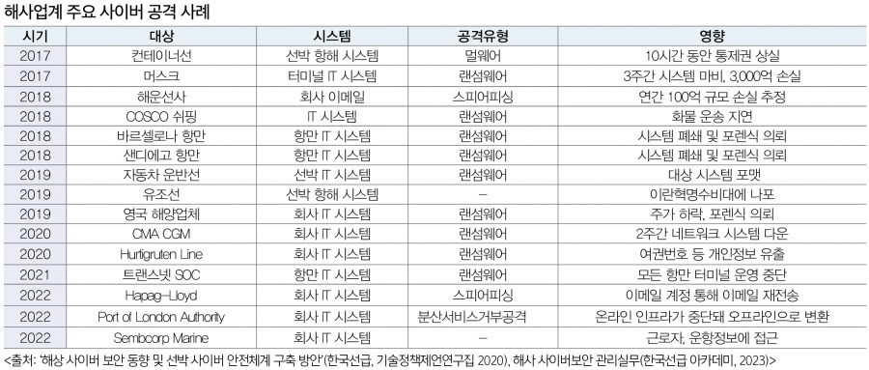
 | 세아제강 | 760 | 서울 마포구 양화로 45 세아타워 25, 26, 27층 | https://www.seahsteel.co.kr/
석유화학 | 현대오일뱅크 | 2,108 | 서울 중구 남대문로5가 연세빌딩 21층 | http://www.oilbank.co.kr | (15.10) 현대오일뱅크, 기원테크의 시큐메일 가드 도입하여 지능형 이메일 공격(APT) 대응 https://www.sportsseoul.com/news/read/298860
자동차 | 현대자동차 | 72,188 | 서울특별시 서초구 헌릉로 12 (양재동) | https://www.hyundai.com/kr/ko/e | (20.12)北추정 해커, 현대차그룹 계열사 피싱 사이트 개설 https://www.donga.com/news/article/all/20201203/104279009/1
상용차량 | 현대로템 | 4,087 | 경상남도 창원시 의창구 창원대로 488 (대원동) | http://www.hyundai-rotem.co.kr | 지란지교소프트의 방산업체 통합 PC 보안 솔루션 오피스키퍼 도입한 것으로 추정 https://blog.naver.com/zionsecurity/223533877376
선박 | 에이치디현대중공업 | 14,377 | 울산광역시 동구 방어진순환도로 1000 (전하동) | http://www.hhi.co.kr | (18.11) 현대중공업, 세계 첫 사이버보안 적용 선박 건조 http://www.wikileaks-kr.org/news/articleView.html?idxno=40556 (22.01) 현대중공업, 업계 최초 정보보호 ISO 4종 동시 획득 https://www.fnnews.com/news/202201111102431993 | 조선업에 속하는 협력사의 경우 사이버 보안에 대한 관심도 매우 높음 최근 선박 내 각종 시스템이 통합되고 디지털화가 확대되면서 보안 공격에 대한 위협이 증가했기 때문 22년까지 공개된 해상 사이버 공격의 유형은 주로 멀웨어(랜섬웨어), 일부 스피어 피싱과 Ddos 발생 so 국제선급협회(IASC), 올해 7월 이후 체결되는 모든 선박 건조 계약에 대해 사이버 복원력 기술을 확보하도록 의무화(UR E26)
 | 현대삼호중공업 | 3,897 | 전라남도 영암군 삼호읍 대불로 93 (삼포리) | http://www.hshi.co.kr | (22.04) 현대삼호중공업, 랜섬웨어 공격 당해 https://www.seoul.co.kr/news/economy/2022/04/24/20220424500123
 | 에이치디현대미포㈜ | 3,892 | 울산광역시 동구 방어진순환도로 100 HD현대미포 | http://www.hmd.co.kr | (24.01) 현대미포, 현대마린솔루션과 한국선급과 협력해 자율운항선박 사이버 보안 개발 http://www.maritimepress.co.kr/news/articleView.html?idxno=319100
플랜트 | 에이치디현대중공업 | 14,377 | 울산광역시 동구 방어진순환도로 1000 (전하동) | http://www.hhi.co.kr
 | 현대건설 | 7,144 | 서울특별시 종로구 율곡로 75 (계동) | http://www.hdec.kr | (24.05)AI 활용 확대하는 건설업계, AI를 학습시키기 위한 대량의 데이터 공급에 따른 기술유출과 데이터보안 문제에 대해 함께 고려돼야 https://www.newsquest.co.kr/news/articleView.html?idxno=223356 (21.11)대형건설사 아파트브랜드 걸린 스마트홈 경쟁 치열, 보안은 해킹에 취약 https://www.businesspost.co.kr/BP?command=article_view&num=258370 (20.12) 현대제철·현대건설 사내 피싱 사이트 등장 https://www.joongang.co.kr/article/23936939
 | 현대엔지니어링㈜ | 7,482 | 서울특별시 종로구 율곡로 75 (계동) | http://www.hec.co.kr | (20.02)현대엔지니어링 사칭 악성메일 유포 https://www.boannews.com/media/view.asp?idx=86253
 | 한국전력공사 | 22,085 | 전라남도 나주시 전력로 55 (빛가람동) | http://home.kepco.co.kr | (22.07)한국전력공사, 공공기관 최초 '정보보안 GRC 시스템' 구축 https://www.paxetv.com/news/articleView.html?idxno=149634#google_vignette (19.03)기업용 웹메일 솔루션 전문기업 아이모션, 한국전력공사 웹메일 솔루션 공급사로 선정 https://www.datanet.co.kr/news/articleView.html?idxno=132391
전기전자 | 에이치디현대중공업 | 14,377 | 울산광역시 동구 방어진순환도로 1000 (전하동) | http://www.hhi.co.kr
 | HD현대일렉트릭 | 2,119 | 경기도 성남시 분당구 분당수서로 477 | http://www.hd-hyundaielectric.com |  | 현대코퍼레이션이 변압기 북미 지역 공급 판매 벤더
건설장비 | 에이치디현대중공업 | 14,377 | 울산광역시 동구 방어진순환도로 1000 (전하동) | http://www.hhi.co.kr

현대(자동차)
(출처: 현대자동차, 한국산업단지공단, DART) |  | 클라우드 사용
구분 | 기업명 | 종업원 수 | 매출액(단위:원) | 클라우드 사용 내용 | 보안 관심도 | 주소 | 사업내용 | url | 관련 자료
자동차 (완성차/그룹사) | 현대자동차(주) | 69,755 | 78,033,758,000,000 | 자체 구축한 프라이빗 클라우드인 'H클라우드'를 통해 전 세계에서 운영되는 커넥티드 카 서비스 등을 지원 |  | 서울 서초구 헌릉로 12 | 자동차(승용차,버스,트럭,특장차),자동차부품,자동차전착도료 제 | https://www.hyundai.com/kr/ko/e | https://www.automotivelogistics.media/digital-technology/hyundai-to-sell-vehicles-through-amazon-and-move-supply-chain-operations-to-the-cloud/44919.article
 | 기아(주) | 35,636 | 58,519,958,000,000 | Google Cloud와 협력하여 Google Workspace 및 AI, 머신러닝 서비스를 활용 |  | 서울 서초구 헌릉로 12 | 승용차,중대형버스,트럭,민수특수차량,군수차량 제조,판매,정비 | https://www.kia.com/kr | https://cloud.google.com/customers/kia?hl=ko

자동차 (부품/계열사) | 현대모비스(주) | 11,985 | 38,970,304,000,000 | - 세일즈포스의 세일즈 클라우드를 활용하여 이메일 툴과 통합된 업무 환경을 구축 - 유해 트래픽의 실시간 탐지가 가능한 클라우드 기반의 통합 보안서비스인 SASE1) 도입 | 촬영과 캡처 등 보안환경 우회로 인한 정보유출을 막기 위해 워터마크 솔루션을 적용하였고, 그룹 차원의 보안강화를 위한 EDR 보안솔루션을 적용해 보안 인프라를 강화 정보보호 교육 및 악성메일 모의훈련(분기별 1회 시행 중) | 서울 강남구 테헤란로 203 | 부품 생산 및 모듈 직접 공급(핵심계열사) | https://www.mobis.co.kr/kr/index.do | 현대모비스 지속가능성보고서 2023.pdf https://www.salesforce.com/kr/customer-success-stories/Hyundaimobis/?bc=HA
 | 현대트랜시스 | 4,065 | 8,596,884,000,000 | - 주로 AWS를 이용 중이며 클라우드 기반의 ERP 및 협업 도구 사용 중인 것으로 파악 - 디지털 트윈 기술을 활용하여 클라우드 기반의 시스템과 연계된 보안 및 데이터 관리 시스템을 운영 - 클라우드 기반 솔루션을 통해 데이터를 실시간으로 분석하고 관리하는 데 사용 | 인가된 사용자들만 접속 가능한 전용 앱스토어에 업무용 앱을 등록함으로써 누구에게나 공개되는 구글, 애플의 앱마켓에 업무용 앱을 노출하지 않고도 직원들에게 편리하게 배포 | 충청남도 서산시 성연면 신당1로 105 | 자동차용 변속기 및 시트 시스템 제조 | http://www.hyundai-transys.com | https://www.etnews.com/20240702000043 https://blog.hyundai-transys.com/315
 | 현대위아(주) | 2,914 | 7,235,272,000,000 | 주로 AWS를 이용 중이며 클라우드 기반의 ERP 및 협업 도구 사용 중인 것으로 파악 | 보안 인증 국제정보호 경영시스템(ISO/IEC 27001:2022IS 544531) 사용 중 | 경남 창원시 성산구 정동로 153 | 엔진, 변속기, 구동 시스템 제조 및 주요 부품 직접 공급하는 핵심사 | https://www.hyundai-wia.com/main/main.asp
 | (주)현대케피코 | 1,675 | 2,458,334,457,000 |  |  | 경기 군포시 고산로 102 | 전자제어 장치를 제조하는 회사 / 엔진 컨트롤 모듈(ECM) 등 전자 장비 공급 | https://www.hyundai-kefico.com/ko/main/index.do
 | 현대모트라스(주) | 4,991 | 662,340,241,000 | 주로 AWS를 이용 중이며 클라우드 기반의 ERP 및 협업 도구 사용 중인 것으로 파악 |  | 충남 아산시 영인면 토정로 40 | 그룹의 제조 및 공급업체로 활동 / 자동차부품,공작기계 제조 | https://motras.com/
 | 현대엠시트(주) | 387 | 634,607,354,000 | 주로 AWS를 이용 중이며 클라우드 기반의 ERP 및 협업 도구 사용 중인 것으로 파악 | 보안 인증 국제정보호 경영시스템(ISO/IEC 27001:2022IS 544531) 사용 중 | 충남 아산시 신창면 서부북로 231 | 자동차 시트 제조, 차량 내장제 공급 | https://www.hyundai-mseat.com/ko/main.asp
 | 현대아이에이치엘(주) | 522 | 430,125,830,000 |  |  | 경북 경주시 외동읍 문산공단길 215 | 자동차 램프 중심으로 자동차용 부품 제조 및 구조설계, 광학설계, 배광시험, 방열 해석, 내열 해석 등의 연구를 지속하며 신기술 개발 | https://www.ihl.co.kr/
 | 현대파텍스(주) | 57 | 75,442,016,000 |  |  | 충남 서산시 지곡면 무장길 29 | 고객 연계 전산 시스템을 기반으로 단종 차량 위주 A/S 부품 공급 및 일관 생산체제 구축을 통한 최저 A/S 부품 제조원가 생산 | http://www.partecs.co.kr

현대모비스(주) | 현대자동차 그룹의 핵심 계열사로 다양한 부품을 생산하는 기업들과 협력 중
1차협력사 | 한온시스템(주) | 2,174 | 3,531,567,613,000 | Microsoft 365와 EMS(Enterprise Mobility + SecurityON)를 활용하여 안전한 협업 공간 및 보안 시스템을 구축 |  | 대전 대덕구 신일서로 95 | 자동차 공조 시스템(냉각, 히터, 에어컨 등)을 제조 및 현대모비스에 직접 부품 공급 | http://www.hanonsystems.com | https://www.cnthoth.com/board/view/customer/21/
 | 에이치엘만도(주) | 3,740 | 2,758,148,037,000 |  |  | 경기 평택시 포승읍 하만호길 32 | 자동차 제동 시스템, 서스펜션 등 제조 및 관련 부품 공급 | http://www.hlmando.com
2차협력사 | 현대비앤지스틸(주) | 457 | 1,044,395,496,000 |  | ISO 27001 인증 획득 | 경남 창원시 성산구 적현로 124 | 자동차 부품에 사용되는 고급 철강 재료 공급 | https://www.bngsteel.com/kr/
 | (주)삼원강재 | 291 | 359,058,170,000 |  |  | 경북 포항시 남구 대송면 철강산단로66번길 40 | 자동차 부품 및 차체 제조에 사용되는 철강 재료 공급 | http://www.samwon-steel.co.kr/
 | (주)코렌스글로벌 | 68 | 27,654,452,000 |  |  | 경남 양산시 어곡로 164 | 자동차 배기 시스템 및 엔진, 변속기와 관련된 부품 공급(배기 시스템이 주요 공급품) | http://www.korens.co.kr/

현대트랜시스 | 자동차용 변속기 및 시트 시스템 제조
1차협력사 | 한온시스템(주) | 2,174 | 3,531,567,613,000 | Microsoft 365와 EMS(Enterprise Mobility + SecurityON)를 활용하여 안전한 협업 공간 및 보안 시스템을 구축 |  | 대전 대덕구 신일서로 95 | 자동차 공조 시스템(냉각, 히터, 에어컨 등)을 제조 및 현대모비스에 직접 부품 공급 | http://www.hanonsystems.com | https://www.cnthoth.com/board/view/customer/21/
 | 에이치엘만도(주) | 3,740 | 2,758,148,037,000 |  | (2013) ISO 27001 인증 획득 - DNV(Det Norske Veritas), (2023) 자동차 사이버 보안 Global 'ISO/SAE 21434' 인증 획득 | 경기 평택시 포승읍 하만호길 32 | 자동차 제동 시스템, 서스펜션 등 제조 및 관련 부품 공급 | http://www.hlmando.com
 | (주)성우하이텍 | 1,787 | 1,704,758,620,000 | 클라우드 사용 중이나, 데이터센터 관리와 보안 설비를 통해 클라우드 기술을 활용하고 있을 가능성 | 백신, 스팸메일방지, 데이터유출방지(DLP), 네트워크 접근제어(NAC), 서버 및 DB접근제어(SAC), 가상사설망(VPN), 통합보안장비(UTM), 통합자산관리 등 보안 관리 및 보안 정책 수립 중 | 부산 기장군 정관읍 농공길 2-9 | 자동차 차체 부품(범퍼,패달,브레이크,차체 프레임) 제조 및 공급 | https://www.swhitech.com/kr/ | https://www.swhitech.com/kr/?pCode=dutiesIntro
 | (주)화신 | 1,002 | 957,106,397,000 |  | (2013) 정보보호관리체계인증 획득(현대모비스), (2020) TISAX 정보보안인증 획득(AL2) | 경북 영천시 언하공단1길 14 화신 | 자동차 섀시 및 서스펜션 부품 제조 및 부품 납품 | https://www.hwashin.co.kr/kr/main.do | https://www.hwashin.co.kr/kr/group/group_history_2.do
2차협력사 | 한국단자공업 | 1,172 | 1,168,454,578,000 |  |  | 인천광역시 연수구 갯벌로 38 (송도동) | 전기 배선 부품 공급 | http://www.ket.com
 | SNT모티브 | 589 | 1,114,711,301,000 |  |  | 부산광역시 기장군 철마면 여락송정로 363 | 전기차 관련 부품 공급 | https://www.sntmotiv.com
 | (주)코렌스글로벌 | 68 | 27,654,452,000 |  |  | 경남 양산시 어곡로 164 | 자동차 배기 시스템 및 엔진, 변속기와 관련된 부품 공급(배기 시스템이 주요 공급품) | http://www.korens.co.kr/
 | 대경정밀(주) | 51 | 27,560,000,000 |  |  | 경기도화성시 비봉면 자안리 720-1 | 서스펜션 관련 부품 공급 | http://daekyung21.co.kr

현대모트라스(주) | 현대자동차 그룹의 스마트 공장 자동화 및 물류 시스템에 관련된 서비스를 제공하는 회사로 주로 IT 및 자동화 관련 기업과 협력 중
1차협력사 | (주)엘지씨엔에스 | 6,872 | 5,112,688,400,000 | 클라우드 서비스 CloudXper, CloudXper ProOps 기술 보유(클라우드 보안 서비스 제공) 및 SaaS(SINGLEX) 기술 보유 | SecuXper 시리즈를 통해 IDP, IoT, SRP, Intelli-VMS, PSIM, CAT 등 다양한 보안 서비스를 운영 중으로, 이는 이메일 보안에도 적용될 수 있는 포괄적인 보안 솔루션 보유 | 서울 강서구 마곡중앙8로 71 | 자동차 생산 라인 데이터 관리(클라우드 및 IT 솔루션 제공) | https://www.lgcns.com/ | https://www.lgcns.com/business/cloud/service/ https://www.lgcns.com/business/security/solution/
 | (주)포스코디엑스 | 2,022 | 1,445,325,769,000 | - 클라우드 서비스 도입을 위한 컨설팅, 아키텍처 설계, 구축 및 마이그레이션 등의 서비스를 제공 - SaaS/PaaS 통합 및 기술 지원을 통해 고객에게 필요한 종합적인 서비스를 제공 | 고객의 IT 서비스와 정보 자산을 보호하기 위해 최첨단 기술을 활용한 맞춤형 보안 서비스를 제공하기 위해, AI, 빅데이터, 클라우드 기술을 포함하여 다양한 최신 기술을 활용 | 경북 포항시 남구 호동로 68 | 자동차 스마트 팩토리 솔루션(제조 공정 자동화) 및 IT 시스템 구축 지원 | http://www.poscodx.com | http://www.poscodxvn.com/elceng.do
 | 두산로보틱스(주) | 211 | 55,052,582,000 | - 온프레미스 및 클라우드 환경에 최적화된 통합 보안 관제 서비스 제공 - 애저 오픈AI 서비스 사용 중, GPT를 포함한 오픈AI의 최신 AI 시스템을 제공하는 클라우드 서비스 | 마이크로소프트, 두산디지털이노베이션과 마이크로소프트의 애저 오픈AI 서비스(Azure Open AI Service)를 활용한 ‘GPT 기반 로봇 컨트롤 시스템 개발’을 위해 업무협약(MOU)을 체결 | 경기 수원시 권선구 산업로156번길 79 | 자동차 생산 공정 로봇 자동화 솔루션 | https://www.doosanrobotics.com/ko/Index | https://www.doosannewsroom.com/?cat=8&p=49389 https://www.doosanrobotics.com/ko/News/NewsDetail/9705f6e5-7157-ee11-be6f-000d3ac7121c

현대위아(주) | 현대자동차의 엔진, 변속기, 구동 시스템 제조 및 주요 부품 직접 공급하는 핵심사
1차협력사 | (주)성우하이텍 | 1787 | 1,704,758,620,000 | 클라우드 사용 중이나, 데이터센터 관리와 보안 설비를 통해 클라우드 기술을 활용하고 있을 가능성 | 백신, 스팸메일방지, 데이터유출방지(DLP), 네트워크 접근제어(NAC), 서버 및 DB접근제어(SAC), 가상사설망(VPN), 통합보안장비(UTM), 통합자산관리 등 보안 관리 및 보안 정책 수립 중 | 부산 기장군 정관읍 농공길 2-9 | 자동차 차체 부품(범퍼,패달,브레이크,차체 프레임) 제조 및 공급 | https://www.swhitech.com/kr/ | https://www.swhitech.com/kr/?pCode=dutiesIntro
 | (주)화신 | 1002 | 957,106,397,000 |  | (2013) 정보보호관리체계인증 획득(현대모비스), (2020) TISAX 정보보안인증 획득(AL2) | 경북 영천시 언하공단1길 14 화신 | 자동차 섀시 및 서스펜션 부품 제조 및 부품 납품 | https://www.hwashin.co.kr/kr/main.do | https://www.hwashin.co.kr/kr/group/group_history_2.do
 | 에스제이지세종(주) | 624 | 478,833,422,000 |  |  | 울산 북구 효자로 82 | 배기 시스템 생산 및 배기 관련 전장 및 전기차 부품 공급 | https://www.sjg-sejong.com/
2차협력사 | 대성산업(주) | 385 | 740,702,682,000 | 시큐아이의 차세대 네트워크 통합 보안 시스템을 통해 클라우드 기반 SaaS 어플리케이션 확산에 대한 보안 강화를 위해 글로벌 클라우드 애플리케이션 제어 기능 강화 | 시큐아이의 차세대 네트워크 통합 보안 시스템을 통해 유무선 IT 인프라 환경의 모든 위협 요소를 탐지, 차단하는 통합 보안 플랫폼을 제공 | 서울 구로구 경인로 662, 9층, 11층 | 열교환기 및 엔진 냉각 시스템 부품 및 서비스 공급 | https://www.daesung.co.kr/ | http://www.daesungis.co.kr/a05/w/comp/bizIct/security01

현대엠시트(주) | 현대자동차의 자동차 시트 제조, 차량 내장제 직접 공급
1차협력사 | 덕양산업(주) | 864 | 1,839,599,927,000 |  |  | 울산 북구 효암로 354-5 | 차량 플라스틱 부품 및 연료탱크 제조 및 공급 | http://www.dyauto.kr/
 | (주)서연이화 | 920 | 1,590,508,503,000 |  |  | 경기 안양시 동안구 부림로170번길 41-22 | 자동차 도어 트림, 시트, 대시보드, 범퍼 등 내외장재 부품 생산 및 주요 부품 공급(중요 파트너) | https://seoyoneh.com/
 | 새론오토모디브(주) | 290 | 107,027,948,000 |  |  | 충남 천안시 동남구 병천면 가전5길 133 | 자동차부품(브레이크 패드, 서스펜션, 엔진 마운트) 제조 및 공급 | http://www.saeronauto.co.kr/kor/main/

(주)현대케피코 | 현대자동차의 전자제어 장치를 제조하는 회사 / 엔진 컨트롤 모듈(ECM) 등 전자 장비를 직접 공급, 전자부품 및 소프트웨어 기업들과 협력 중
1차협력사 | LG화학 | 14,470 | 19,947,377,000,000 |  | (2016, 이메일을 통한 ‘스캠(Scam)’ 공격의 전형)LG화학이 최근 무역 거래 업체를 사칭한 사이버 범죄 조직의 이메일에 속아 240억원을 날렸다. | 서울시 영등포구 여의대로 128 LG트윈타워 | 전기차(EV) 및 하이브리드 차량에 필요한 리튬 이온 배터리 직접 공급 | http://www.lgchem.com | https://it.chosun.com/news/articleView.html?idxno=2016042985022
 | 삼성SDI(주) | 12,572 | 19,799,056,218,000 |  | 국내 배터리 업체의 정보기술 및 정보보호 부문 투자액이 지난해 대폭 상승하고, 업계는 국내 배터리 3사의 연구개발(R&D) 비용이 지속적으로 상승하고 있는 것이 정보기술 및 정보보호 부문에 투자를 높이는 배경으로 꼽고 있다. | 경기 용인시 기흥구 공세로 150-20 | 전기차(EV) 및 하이브리드 차량에 필요한 리튬 이온 배터리 직접 공급(전기차 배터리 관련 협력 주요 업체) | http://www.samsungsdi.co.kr | https://www.asiatoday.co.kr/view.php?key=20230719010011183
2차협력사 | (주)엘앤에프 | 1,687 | 4,600,044,290,000 |  | (2017) ISO 27001 획득 | 대구광역시 달서구 이곡동로 11 주식회사 엘앤에프 | 배터리 양극제(전기차 배터리 핵심 소재) 제조(배터리 제조사에 납품) | www.landf.co.kr | https://www.landf.co.kr/company/history.html

*현대파텍스(주), 현대아이에이치엘(주) 협력사 파악 어려움
1) SASE(Secure Access Service Edge): 네트워킹과 보안 서비스가 결합된 클라우드 기반 기업 보안 기능

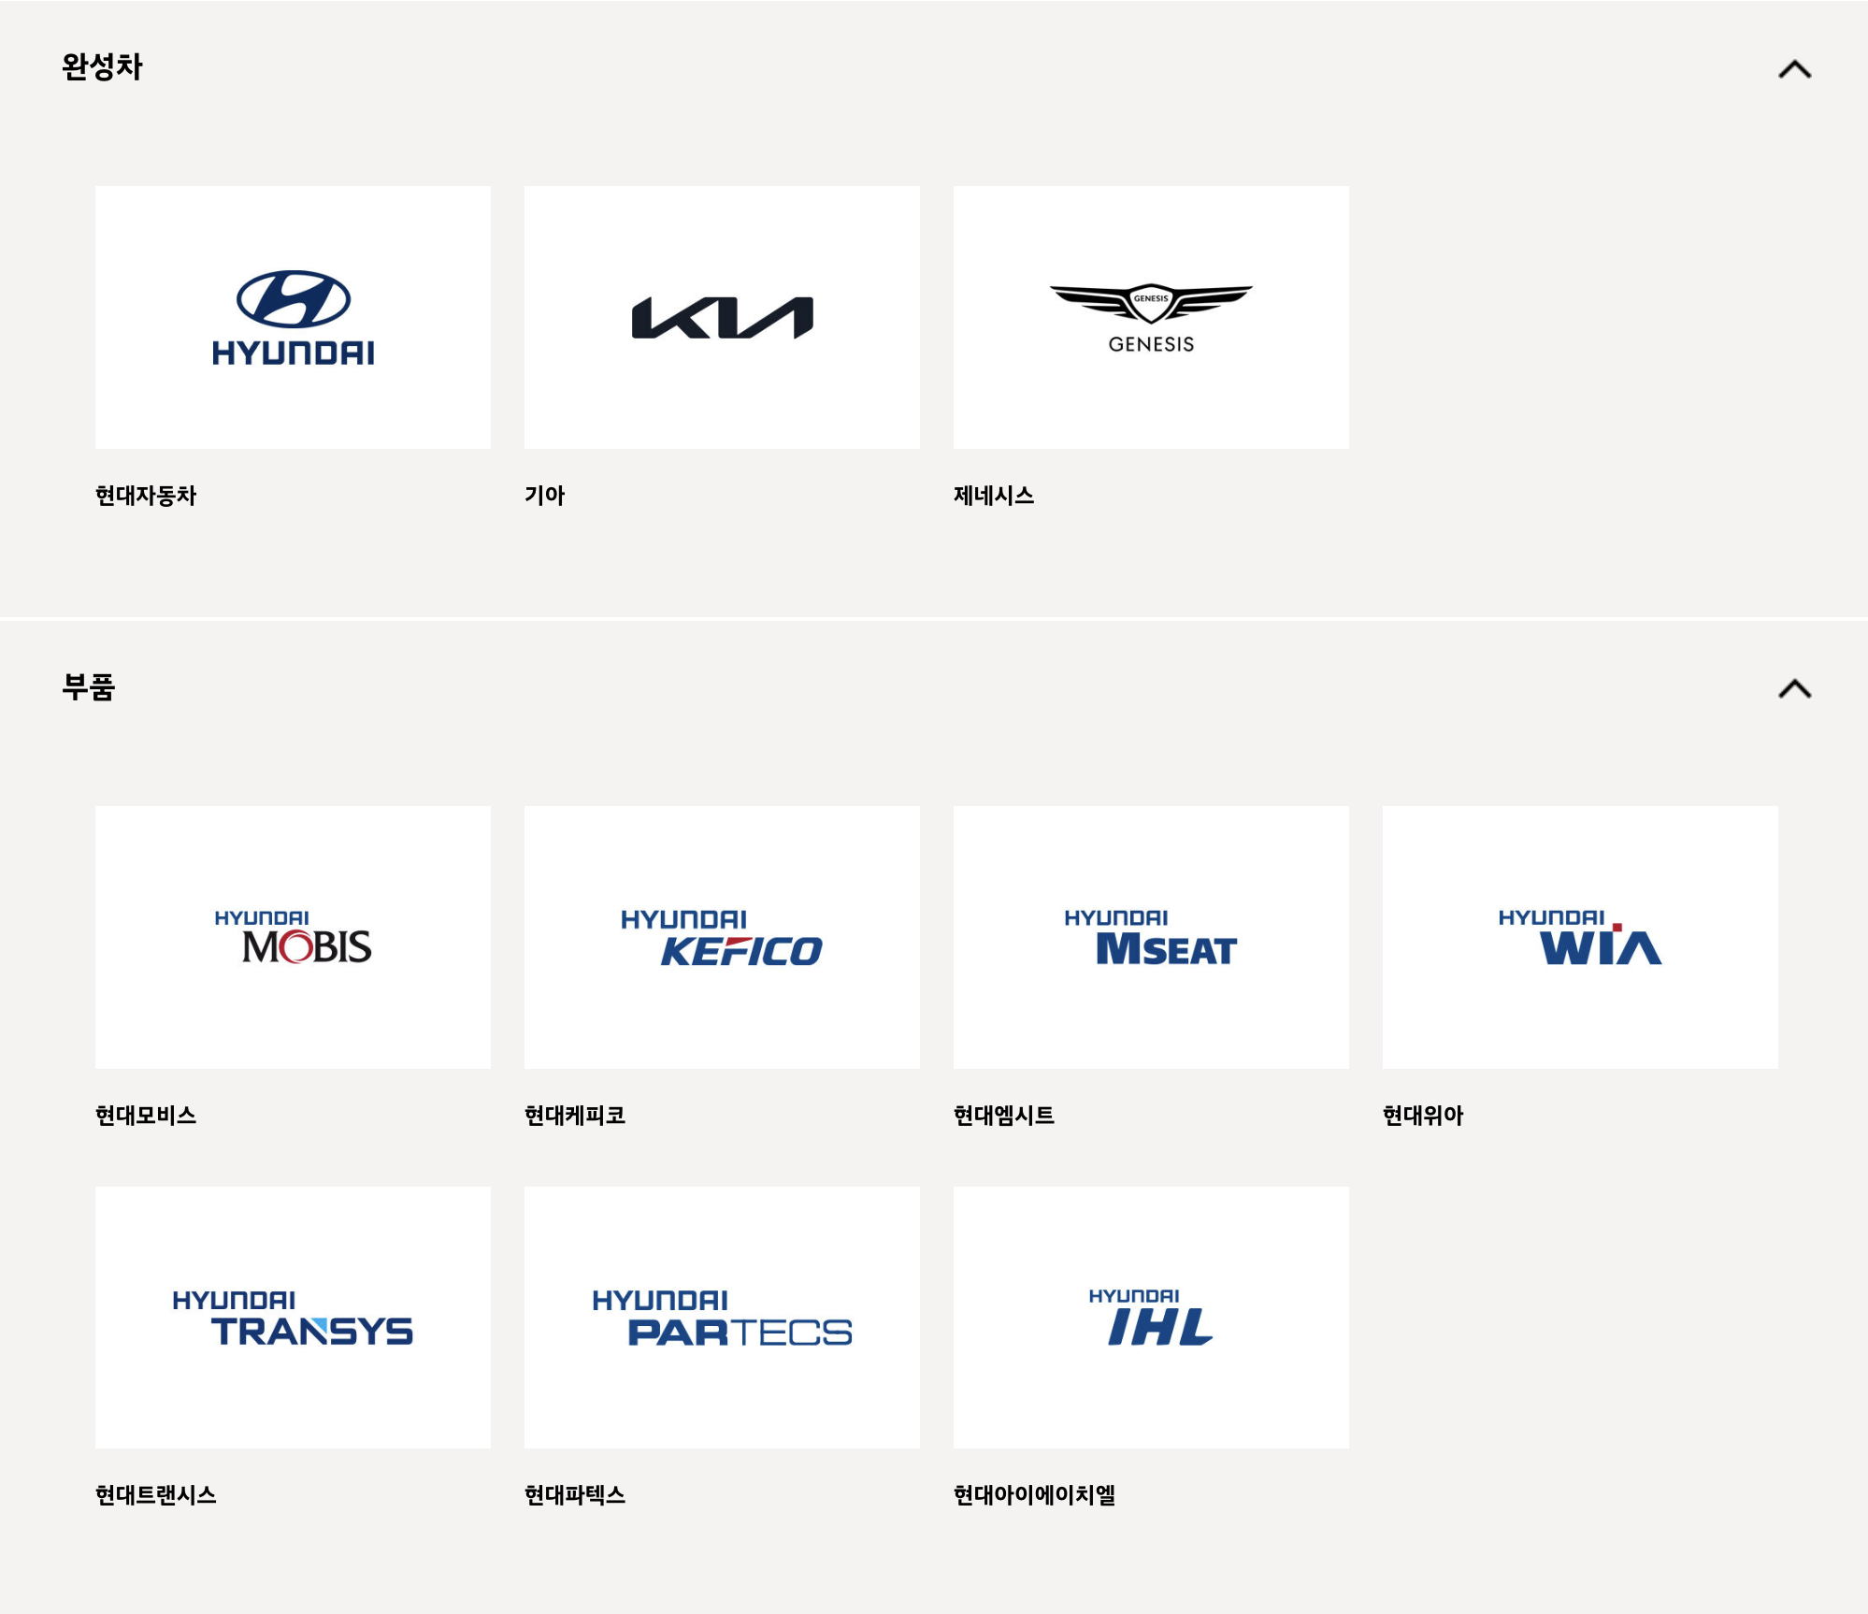
 |  |  |  |  | 산업명 | 기업명 | 산업내 순위
 |  |  |  |  | 내연기관 승용차 및 기타 여객용 자동차 제조업(C30121) | 현대자동차(주) | 1
 |  |  |  |  |  | 기아(주) | 2
 |  |  |  |  | 그 외 자동차용 신품 부품 제조업(C30399) | 현대모비스 | 1
 |  |  |  |  |  | 현대트랜시스 | 2
 |  |  |  |  |  | 현대위아 | 3
 |  |  |  |  |  | SNT 모티브 | 8
 |  |  |  |  |  | 모트라스(주) | 23
 |  |  |  |  |  | 에스제이지세종 | 42
 |  |  |  |  |  | 삼보모터스 | 49
 |  |  |  |  |  | 삼원강재 | 55
 |  |  |  |  | 자동차 차체용 신품 부품 제조업(C30320) | 덕양산업(주) | 1
 |  |  |  |  |  | 성우하이텍 | 2
 |  |  |  |  |  | 서연이화 | 3
 |  |  |  |  |  | 현대파텍스(주) | 46
 |  |  |  |  | 자동차 엔진용 신품 부품 제조업(C30310) | (주)현대케피코 | 1
 |  |  |  |  |  | (주)화신 | 2
 |  |  |  |  | 자동차용 신품 조향장치 및 현가장치 제조업(C30391) | 만도 | 1
 |  |  |  |  |  | 새론오토모티브 | 6
 |  |  |  |  | 자동차용 신품 의자 제조업(C30393) | 현대엠시트 | 1
 |  |  |  |  | 자동차용 신품 전기장치 제조업(C30332) | 현대아이에이치엘(주) | 5
 |  |  |  |  | 냉간 압연 및 압출 제품 제조업(C24122) | 현대비앤지스틸(주) | 3
 |  |  |  |  | 가정용 및 산업용 공기 조화장치 제조업(C29172) | 한온시스템(주) | 1
 |  |  |  |  | 액체연료 및 관련제품 도매업(G46712) | 대성산업(주) | 4
 |  |  |  |  | 금속 단조제품 제조업(C25912) | 코렌스글로벌 | 34
 |  |  |  |  | 주형 및 금형 제조업(C29293) | 대경정밀 | 45

포스코, 한화(제조)
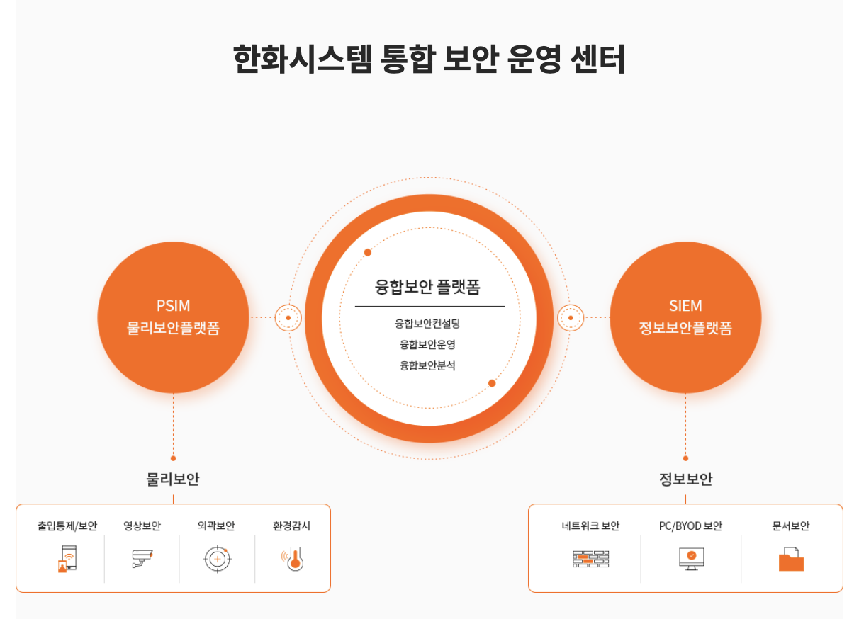
 | 제조업 분야 기업 순위 (2023년 매출액 기준)
1️⃣ | 삼성전자(주) | 258.93조
2️⃣ | 현대자동차(주) | 162. 66조
3️⃣ | 기아(주) | 99.8조
4️⃣ | LG전자(주) | 84.23조
5️⃣ | SK이노베이션(주) | 77.29조
6️⃣ | 포스코홀딩스(주) | 77.13조
7️⃣ | 현대모비스(주) | 59.25조
8️⃣ | (주)LG화학 | 55.25조
9️⃣ | (주)한화 | 53.13조

구분 | 기업 명 | 종업원 수 | 업종 | 주소 | url | 보안관심도
한화 계열사 | 한화 | 4,712명 | 화약 및 불꽃제품 제조업 | 서울 중구 청계천로 86 | ww.hanwhacorp.co.kr | 생성형 AI를 활용한 사이버 보안 중요성을 인지하며 보안사고 예방을 강조 https://m.blog.naver.com/hanwha_official/223497396428
 | 한화솔루션(주) | 5,726명 | 석유화확계 기초 화화물질 제조업 | 서울특별시 중구 청계천로 86 | www.hanwhasolutions.com | 한화솔루션- 큐셀 부문 중국법인이 국제 해킹그룹 록빗(Lockbit)의 공격을 받아 864기가바이트(GB)에 달하는 내부 자료 유출 사건 발생. (2023.09.) http://www.newsworker.co.kr/news/articleView.html?idxno=220767 한화솔루션- 큐셀 부문 유럽법인에서 국제 해커그룹의 랜섬웨어 공격을 받아 대량의 정보가 유출된 사건 발생.(24.07.) https://www.kpinews.kr/newsView/1065575493029342 한화솔루션-한화 아즈델- 해킹단체 블랙바스타(Black Basta)의 랜섬웨어 공격으로 1테라바이트(TB) 규모의 내부자료가 유출되는 해킹 사례 발생. (24.05.) https://www.ngetnews.com/news/articleView.html?idxno=506699
 | 한화 토탈 에너지스(주) | 1,888명 | 석유화확제품, 폴리에틸렌, 폴리프로필렌, 파라자일 제조 | 충청남도 서산시 대산읍 독곶2로 103 | www.htpchem.com
 | 한화 에어로스페이스(주) | 7,323명 | 항공기용 부품 제조업 | 경상남도 창원시 성산구 창원대로 1204 | www.hanwhaaerospace.com | 한화에어로스페이스, 보안관리 우수 국방부장관 표창 방위산업 기술과 기밀 보호를 위해 보안시스템 모범적 운영 https://biz.chosun.com/industry/company/2022/05/24/LABEIJKTXVBNHNTNMF2JPKTIRU/
 | 한화 오션(주) | 8,948명 | 선박 및 수상 부유 구조물 건조업 | 경상남도 거제시 거제대로 3370 | www.hanwhaocean.com | 슈나이더 일렉트릭 코리아-한화오션 MOU 체결, 조선 해양 OT 보안 협력 한화오션의 선발 개발 역량과 슈나이더 일렉트릭의 사이버보안 역량을 결합해 선박의 사이버 피해를 방지 https://www.venturesquare.net/900525
 | 한화시스템(주) | 4,640명 | 그 외 기타 전자부품 제조업 | 경북 구미시 1공단로 244 | www.hanwhasystems.com | 한화 데이터센터 내 통합 보안 운영센터 구축하여 그룹 전용망을 통해 보안 관제 서비스 제공 https://www.hanwhasystems.com/kr/business/security/1/view.do 한화시스템 공식 페이지 중, 클라우드 운영 서비스 안내 https://www.hanwhasystems.com/kr/business/itservice/4/view.do
 | 한화 엔진 | 801명 | 내연기관 제조업 | 경남 창원시 성산구 공단로 67 (신촌동) HSD엔진 | www.hanwha-engine.com
 | 한화비전(주) | 876명 | 방송장비 제조업 | 경기 성남시 분당구 판교로319번길 6 | https://www.hanwhavision.com/ko/ | 모카시스템과 클라우드 기반 물리보안 사업 협력 https://www.boannews.com/media/view.asp?idx=130896&kind= 한화비전이 미국 최대 규무 보안 전시회 'ISC West 2023'에 참석하여 AI파워드, 클라우드 커넥티드를 주요 테마로 영상보안 솔루션 공개 https://www.kcloudnews.co.kr/news/articleView.html?idxno=13690

기타 사례 | 레드펜소프트, 한화생명에 sw 공급망 보안솔류션 공급 https://news.mt.co.kr/mtview.php?no=2024031109513116619 > 한화 내 제조업 관련 계열사 보안 이슈는 아니나, 확장하여 그룹 자체 내에서 정보보안 기술을 향상시키기 위해 다양한 방법들을 도입하고 있음을 알 수 있음.<

구분 | 기업 명 | 종업원 수 | 업종 | 주소 | url | 보안관심도
포스코 계열사 | 포스코홀딩스(주) | 488명 | 제강업 | 경상북도 포항시 남구 동해안로 6261 (괴동동 1) | www.posco-inc.com | 구글클라우드, 포스코 전반 생성형 AI 혁신 가속화 지원 https://www.boannews.com/media/view.asp?idx=131822&direct=mobile 포스코, 베리타스의 '인포스케일(InfoScale)' 활용해 전사 IT 시스템의 클라우드 전환 https://www.datanet.co.kr/news/articleView.html?idxno=181438 포스코, 중소 고객사 정보 보호 위해 보안 컨설팅 지원 https://www.kyongbuk.co.kr/news/articleView.html?idxno=2080113
 | (주)포스코 | 17,651명 | 제강업 | 경상북도 포항시 남구 동해안로 6261 | www.posco.co.kr
 | (주)포스코 퓨처엠 | 2,902명 | 축전지 제조업 | 경상북도 포항시 남구 신항로 110 | www.poscofuturem.com | 포스코케미칼(현:포스코 퓨처엠), 정보보안 역량 공식 인증 (국제표준화기구(ISO)에서 제정한 정보보호분야 국제표준 기준 충족) https://www.sentv.co.kr/news/view/639751?device=pc
 | (주)포스코모빌리티솔루션 | 993명 | 그 외 기타 전자부품 제조업 | 충청남도 천안시 서북구 직산읍 군수1길 115 | www.poscomobility.com
 | 포스코스틸리온(주) | 430명 | 도금, 착색 및 기타 표면처리강재 제조업 | 경상북도 포항시 남구 철강로 173 | www.poscosteeleon.com
 | (주)에스엔엔씨 | 338명 | 합금철 제조업 | 전라남도 광양시 제철로 2148-139 | https://www.snnc.co.kr
 | (주)포스코엠텍 | 1,027명 | 그 외 기타 1차 철강 제조업 | 경상북도 포항시 남구 형산강북로 131 | www.poscomtech.com | 포스코그룹의 IT 및 통신 자회사로, 철강 산업 중심 다양한 기술 솔루션 제공. 디지털 변환, 클라우드 컴퓨팅, AI에 지속적인 투자
 | (주)포스코엠씨머티리얼즈 | 182명 | 코크스 및 관련제품 제조업 | 전라남도 광양시 제철로 2408 | www.poscomcm.com
 | 한국퓨얼셀(주) | 124명 | 기타 전기 변환장치 제조업 | 경북 포항시 북구 흥해읍 영일만 88번길 153 | www.kfuelcell.com
 | (주)피앤오케미칼 | 108명 | 기초 무기 화학물질 제조업 | 전라남도 광양시 태인1길 29 | www.pochemical.com
 | (주)티에스스틸 | 35명 | 강관 제조업 | 경상북도 경주시 강동면 왕신리 1213-2 | www.tssteel.co.kr
 | 포스코에이치와이클린메탈(주) | 194명 | 기타 비철금속 제련, 정련 및 합금 제조업 | 전라남도 광양시 광양읍 율촌포스코미래로 56 | www.poscohycm.co.kr

기타사례 | 매출 1조1816억원의 포스코스틸리온, 매출 3421억원의 포스코엠텍은 정보보호 인력이 0명(외주 정보보호 인력을 포함한 수치)으로, 사실상 정보보호에 아예 무관심하다는 것을 방증한다. https://m.ddaily.co.kr/page/view/2023081008141506478
 | 포스코 ICT, 시스코와 보안 협렵 https://www.mk.co.kr/news/it/9440383
 | 포스코 ICT, 스마트팩토리 보안 정책 정보 및 인사이트 제공 시스코, 안랩, SK 인포섹과 스마트팩토리 보안에 대해 정책, 기술, 시장동향 등 정보 공유 https://ebn.co.kr/news/view/1463876

